Лист1
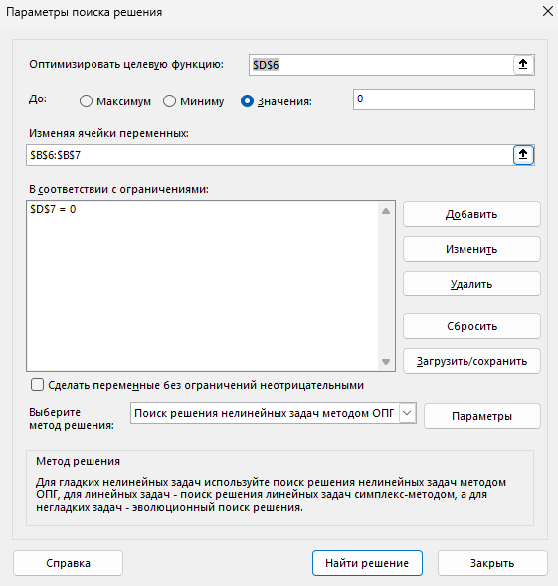

x = | -0.1386845808 | 1 ур-ие | -6.3113863136E-08
y = | 0.53785294208 | 2 ур-ие | -2.3722230402E-08

